QPMS
Document Name文档名称 | 量化项目管理表-遗留缺陷密度 | Date日期 | 2021-07-06
Document number文档编号 | OAS-PM-PLAN-10 | Revision修订

Part A: QPM Planning POS (Probability of Success) Calculation 目标达成率计算
To be filled in Project Manager with the help of Quality Person

Section A-1: Project's Desired Performance for Y 第一部分第一节：项目期望的Y的性能 | Target目标 (Y) | 预期标准差 | LSL规格下限 (Y) | USL规格上限 (Y)
Y：系统遗留缺陷密度（缺陷数/功能点） （目标来自项目度量计划QPPO）

Section A-2: Project's Actual Performance for Y 第一部分第二节：项目实际的Y 的性能 | Mean均值 (Y) | SD 标准差(Y) | LCL | UCL
Y：系统遗留缺陷密度（缺陷数/功能点） （实际性能来自组织度量库的性能基线数据）

目标达成率：当前性能基线在目标规格上下限内的达成概率 | Predicted PoS (Y) based on PPB (Y) - Y on Y POS 基于PPB(Y)的预测的目标达成率 (Y) | Target PoS 目标达成率 (Y) | Recommended Action 行动建议
 | #NUM! | 90% | If Predicted POS < Target POS: go to next step If Predicted POS >= Target POS: revisit goals or Target POS

Part B: QPM Set-up 第二部分：量化项目管理计划
PPM Equation （PPM方程由EPG基于历史统计数据建立） | 遗留缺陷密度 = 0.1452 - 0.0685 需求评审缺陷密度 - 0.302 设计评审缺陷密度 - 0.1543 代码走查缺陷密度 - 0.686 系统测试缺陷密度
Section B-1: PPM Equation第一部分第一节：PPM方程 | Y | Constant常数 | X1 | X2 | X3 | X4
 | 遗留缺陷密度 | 常量 | 需求评审缺陷密度 | 设计评审缺陷密度 | 代码走查缺陷密度 | 系统测试缺陷密度
<Mention Unit of measurement for Varname 提到变量名的度量单位> | LOC/人天 |  | bug数/文档页数 | bug数/文档页数 | 走查缺陷数/功能点 | bug数/功能点数
<Copy coefficients from actual PPM equation 复制实际PPM方程的系数> | Regression Coefficient 回归系数 | 0.14520 | -0.06850 | -0.30200 | -0.15430 | -0.68600

Section B-2: PPB Data第一部分第二节：PPB数据 | Y | X1 | X2 | X3 | X4
<Copy from MBR or project's historical data 复制度量基线报告或项目的历史数据> | 遗留缺陷密度 | 需求评审缺陷密度 | 设计评审缺陷密度 | 代码走查缺陷密度 | 系统测试缺陷密度
Mean均值 | 0.02607 | 0.14183 | 0.11661 | 0.14656 | 0.08000
SD标准差 | 0.00334 | 0.00594 | 0.00353 | 0.00811 | 0.00266
UCL控制上限 | 0.03610 | 0.15965 | 0.12720 | 0.17089 | 0.08798
LCL控制下限 | 0.01604 | 0.12401 | 0.10602 | 0.12223 | 0.07202

Section B-3: Simulation Model Set-up 第一部分第三节：建立模拟模型 | Predicted Y | Simulated X1 | Simulated X2 | Simulated X3 | Simulated X4
<Set-up simulation model using PPM equation使用PPM方程计划模拟模型> | 遗留缺陷密度 | 需求评审缺陷密度 | 设计评审缺陷密度 | 代码走查缺陷密度 | 系统测试缺陷密度
遗留缺陷密度 | #NAME? | 0.17000 | 0.12200 | 0.14560 | 0.08200

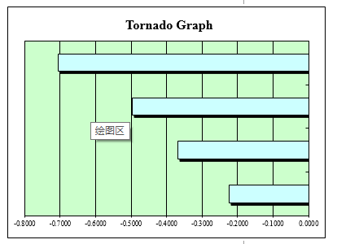
Section B-4 Critical X Identification (Sensitivity will be used for Critical X Identification) 第二部分第三节 识别关键X因子 (敏感度将用于关键X因子的识别) | X | Correlation Coef. Over X对Y的相关系数 | Critical (Y/N) 关键(Y/N) | Rationale for Identification 识别依据
<Determine critical X from simulation results 通过模拟结果确定关键X因子>,同时考虑生命周期前期、可控性因素 | 需求评审缺陷密度 | -0.2250 | N
<Determine critical X from simulation results 通过模拟结果确定关键X因子>,同时考虑生命周期前期、可控性因素 | 设计评审缺陷密度 | -0.3688 | N
<Determine critical X from simulation results 通过模拟结果确定关键X因子>,同时考虑生命周期前期、可控性因素 | 代码走查缺陷密度 | -0.4974 | N
<Determine critical X from simulation results 通过模拟结果确定关键X因子>,同时考虑生命周期前期、可控性因素 | 系统测试缺陷密度 | -0.7065 | Y | 在敏感性基础上，重点考虑了过程的可控性和所处生命周期阶段，选中了该项作为关键X因子
<Use tornado chart 使用旋风图>
 | 关键因子原标准差 | 0.00266 | 关键因子改进后标准差 | 0.00266
Section B-5: What If Analysis of Selected Critical Xs 第二部分第四节：对选取的关键X因子执行假设分析 | Simulation Cycle# 模拟循环 | Critical X 关键X因子 | Value Assigned to X X赋值 | Mean 均值(Y) | SD (Y) | Predicted PoS 预测PoS(Y) | Remarks备注
<Make needed changes to simulation model in A-3 对A-3中的模拟模型做所需的改动> | 1 | 系统测试缺陷密度 | 0.07515 | 0.02624 | 0.00246 | 0.0% | 将系统测试缺陷密度从0.07515提升到0.08,可实现QPPO的90.0%目标达成率
<Fix selected Xi and run simulation with 2000 iterations > | 2 | 系统测试缺陷密度 | 0.08000 | 0.02262 | 0.00249 | 0.0%
<Repeat until predicted PoS is less than target PoS 重复直至预测的PoS少于目标PoS> | 3
<Investigate if Targeted PoS is not achieved如未实现目标PoS，进行研究> | 4
 | 5

Part C: QPM Tracking and Control 第三部分：量化项目管理追踪与控制
To be filled by PM with QG PoC help 由项目经理在质量组负责人的帮助下填写

Section C-1: Control Chart Set-up for Y and Selected Critical Xs 第三部分第一节：为Y因子和选取的关键X因子绘制控制图 | Y / Critical X Y因子/关键X因子 | LCL控制下限 | CL Mean | UCL控制上限 | LSL规格下限 | Target目标 | USL规格上限
<Select critical X for SPC, use information in B-4 使用B-4中的信息为SPC选取关键X因子> | 遗留缺陷密度 | 0.00000 | 0.00000 | 0.00000 | 0.00000 | 0.00000 | 0.00000
<Copy from MBR or project's historical data 复制MBR或项目历史数据> | 系统测试缺陷密度 | 0.06717 | 0.07515 | 0.08313 | 0.07202 | 0.08000 | 0.08798
<Upper/lower bound comes from B-4 上/下界限来自B-4>
<Use control charts in sheet "I-Charts 使用“I-Chart”表单中的控制图>

Section C-2: In Process Control Using PPM Calibration 第三部分第二节：在过程控制中使用PPM校准 | Date 日期 | Stage 阶段 | Varname 变量名 | Actual Value 实际值 | Predicted Y 预测的Y | Predicted SD (Y) 预测的SD (Y) | Predicted PoS (Y) 预测的PoS (Y)
<Make needed changes to simulation model in A-3 对A-3中的模拟模型做出需要的变动> | 2021-08-17 | 需求阶段 | 需求评审缺陷密度 | 0.170 | 0.021 | 0.00242 | 0.0%
<Subsitute actuals of Xi and run simulation with 5000 iterations 用真实数据对X因子赋值并重复运行模拟5000次> | 2021-09-23 | 设计阶段 | 设计评审缺陷密度 | 0.122 | 0.019 | 0.00225 | 0.0%
<Run simulation progressively as Xi actual become available> | 2021-11-12 | 编码阶段 | 代码走查缺陷密度 | 0.146 | 0.019 | 0.00182 | 0.0%
 | 2021-12-25 | 测试阶段 | 系统测试缺陷密度 | 0.082 | 0.018 |  | #NUM!

Guideline 指南
1) Use Organization PPB upto 5 data points 至多使用组织项目过程基线中的5个数据点
2) Compute control limits using 6 data points 使用6个数据点计算控制限
3) Verify process performance shift with 12 data points (Compare 6 old with 6 new data points through hypothesis test) 使用12个数据点确认过程性能转换（通过假设检测对比6组新旧数据点）
4) If process performance shift is detected compute control limits with 6 new data points only 如果发现过程性能转换，仅使用6个新的数据点计算控制限
5) If there is no process shift recompute control limits with all data points 如果没有过程转换，使用所有数据点计算控制限

I-Chart
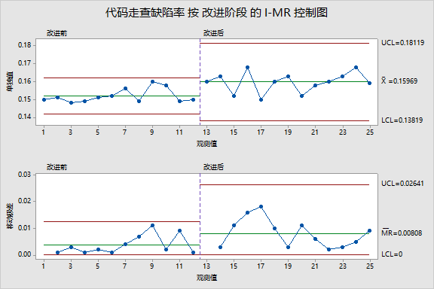
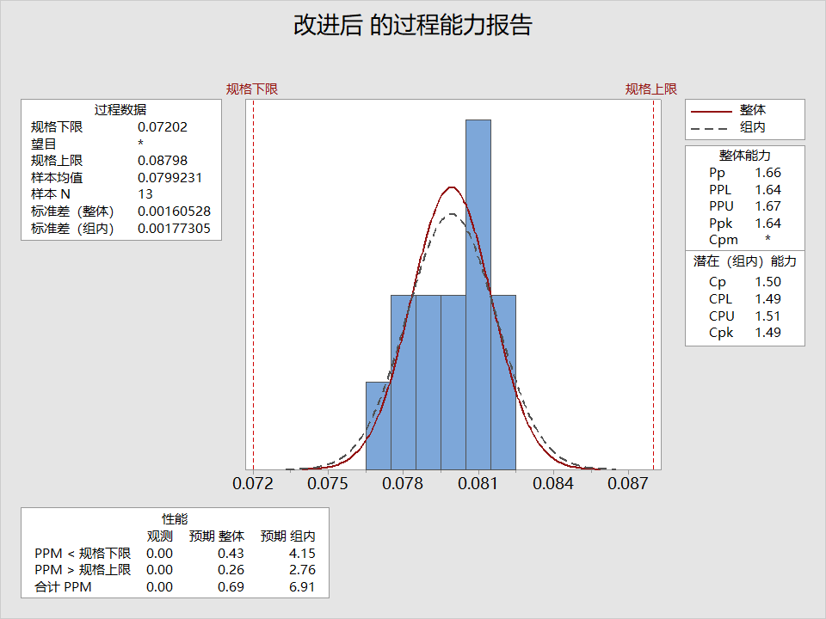
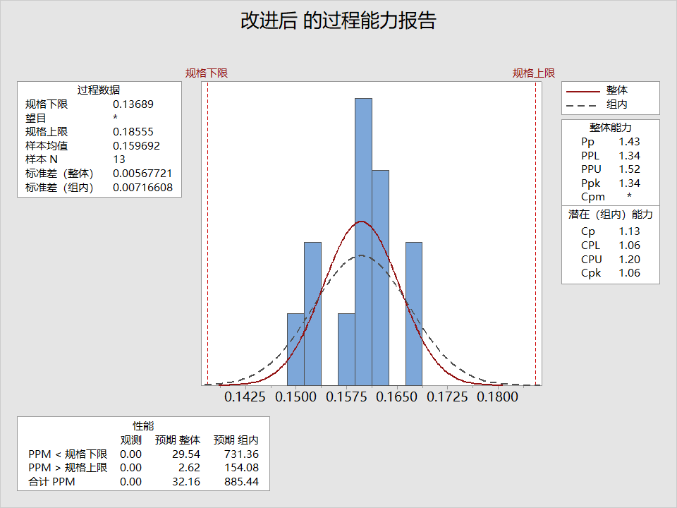
 | 遗留缺陷密度 （缺陷数/功能点数） | UCL | CL | LCL | USL | LSL
 | 0.01190 | 0.03609 | 0.02607 | 0.01605 | 0.02827 | 0.00823
 |  | 0.03609 | 0.02607 | 0.01605 | 0.02827 | 0.00823
 |  | 0.03609 | 0.02607 | 0.01605 | 0.02827 | 0.00823
 |  | 0.03609 | 0.02607 | 0.01605 | 0.02827 | 0.00823
 |  | 0.03609 | 0.02607 | 0.01605 | 0.02827 | 0.00823
 |  | 0.03609 | 0.02607 | 0.01605 | 0.02827 | 0.00823
 |  | 0.03609 | 0.02607 | 0.01605 | 0.02827 | 0.00823
 |  | 0.03609 | 0.02607 | 0.01605 | 0.02827 | 0.00823
 |  | 0.03609 | 0.02607 | 0.01605 | 0.02827 | 0.00823
 |  | 0.03609 | 0.02607 | 0.01605 | 0.02827 | 0.00823
 |  | 0.03609 | 0.02607 | 0.01605 | 0.02827 | 0.00823
 |  | 0.03609 | 0.02607 | 0.01605 | 0.02827 | 0.00823
 |  | 0.03609 | 0.02607 | 0.01605 | 0.02827 | 0.00823
 |  | 0.03609 | 0.02607 | 0.01605 | 0.02827 | 0.00823
 |  | 0.03609 | 0.02607 | 0.01605 | 0.02827 | 0.00823
 |  | 0.03609 | 0.02607 | 0.01605 | 0.02827 | 0.00823
 |  | 0.03609 | 0.02607 | 0.01605 | 0.02827 | 0.00823
 |  | 0.03609 | 0.02607 | 0.01605 | 0.02827 | 0.00823
 |  | 0.03609 | 0.02607 | 0.01605 | 0.02827 | 0.00823
 |  | 0.03609 | 0.02607 | 0.01605 | 0.02827 | 0.00823
 |  | 0.03609 | 0.02607 | 0.01605 | 0.02827 | 0.00823
 |  | 0.03609 | 0.02607 | 0.01605 | 0.02827 | 0.00823
 |  | 0.03609 | 0.02607 | 0.01605 | 0.02827 | 0.00823
 |  | 0.03609 | 0.02607 | 0.01605 | 0.02827 | 0.00823
 |  | 0.03609 | 0.02607 | 0.01605 | 0.02827 | 0.00823
 |  | 0.03609 | 0.02607 | 0.01605 | 0.02827 | 0.00823
 |  | 0.03609 | 0.02607 | 0.01605 | 0.02827 | 0.00823
 |  | 0.03609 | 0.02607 | 0.01605 | 0.02827 | 0.00823
 |  | 0.03609 | 0.02607 | 0.01605 | 0.02827 | 0.00823
 |  | 0.03609 | 0.02607 | 0.01605 | 0.02827 | 0.00823
 |  | 0.03609 | 0.02607 | 0.01605 | 0.02827 | 0.00823
 |  | 0.03609 | 0.02607 | 0.01605 | 0.02827 | 0.00823
 | 系统测试模块bug发现率 | UCL | CL | LCL | USL | LSL
 | 0.075 | 0.08313 | 0.07515 | 0.06717 | 0.08798 | 0.07202
 | 0.076 | 0.08313 | 0.07515 | 0.06717 | 0.08798 | 0.07202
 | 0.080 | 0.08313 | 0.07515 | 0.06717 | 0.08798 | 0.07202
 | 0.079 | 0.08313 | 0.07515 | 0.06717 | 0.08798 | 0.07202
 | 0.075 | 0.08313 | 0.07515 | 0.06717 | 0.08798 | 0.07202
 | 0.078 | 0.08313 | 0.07515 | 0.06717 | 0.08798 | 0.07202
 | 0.079 | 0.08313 | 0.07515 | 0.06717 | 0.08798 | 0.07202
 | 0.082 | 0.08313 | 0.07515 | 0.06717 | 0.08798 | 0.07202
 | 0.078 | 0.08313 | 0.07515 | 0.06717 | 0.08798 | 0.07202
 | 0.074 | 0.08313 | 0.07515 | 0.06717 | 0.08798 | 0.07202
 | 0.079 | 0.08313 | 0.07515 | 0.06717 | 0.08798 | 0.07202
 | 0.080 | 0.08313 | 0.07515 | 0.06717 | 0.08798 | 0.07202
 | 0.077 | 0.08313 | 0.07515 | 0.06717 | 0.08798 | 0.07202
 | 0.081 | 0.08313 | 0.07515 | 0.06717 | 0.08798 | 0.07202
 | 0.082 | 0.08313 | 0.07515 | 0.06717 | 0.08798 | 0.07202
 | 0.080 | 0.08313 | 0.07515 | 0.06717 | 0.08798 | 0.07202
 | 0.078 | 0.08313 | 0.07515 | 0.06717 | 0.08798 | 0.07202
 | 0.079 | 0.08313 | 0.07515 | 0.06717 | 0.08798 | 0.07202
 | 0.080 | 0.08313 | 0.07515 | 0.06717 | 0.08798 | 0.07202
 | 0.081 | 0.08313 | 0.07515 | 0.06717 | 0.08798 | 0.07202
 | 0.078 | 0.08313 | 0.07515 | 0.06717 | 0.08798 | 0.07202
 | 0.081 | 0.08313 | 0.07515 | 0.06717 | 0.08798 | 0.07202
 | 0.082 | 0.08313 | 0.07515 | 0.06717 | 0.08798 | 0.07202
 | 0.079 | 0.08313 | 0.07515 | 0.06717 | 0.08798 | 0.07202
 | 0.081 | 0.08313 | 0.07515 | 0.06717 | 0.08798 | 0.07202
 |  | 0.08313 | 0.07515 | 0.06717 | 0.08798 | 0.07202
 |  | 0.08313 | 0.07515 | 0.06717 | 0.08798 | 0.07202
 |  | 0.08313 | 0.07515 | 0.06717 | 0.08798 | 0.07202
 |  | 0.08313 | 0.07515 | 0.06717 | 0.08798 | 0.07202
 |  | 0.08313 | 0.07515 | 0.06717 | 0.08798 | 0.07202
 |  | 0.08313 | 0.07515 | 0.06717 | 0.08798 | 0.07202
 |  | 0.08313 | 0.07515 | 0.06717 | 0.08798 | 0.07202

 |  |  |  |  |  |  |  |  |  |  |  |  |  |  |  | 规格上下限是否包含控制上下限判断过程的能力
 |  |  |  |  |  |  |  |  |  |  |  |  |  |  |  | 改进后的控制上下限在规格上下限内，过程是有能力的

 |  |  |  |  |  |  |  |  |  |  |  |  |  |  |  | 8421原则判断过程的稳定性
 |  |  |  |  |  |  |  |  |  |  |  |  |  |  |  | 有一个数据点超出控制上下限，该数据点不稳定（1原则）

 | 遗留缺陷密度 | 结束后收集 |  |  |  |  |  |  |  | 系统测试bug发现率 | 系统测试缺陷密度 |  |  |  |  |  |  |  | 代码走查bug发现率 | 代码走查缺陷密度
S.No. | 遗留缺陷密度 （缺陷数/功能点数） | UCL | CL | LCL | USL | LSL | Recommended Action行动建议 | S.No. | 功能模块 | 系统测试模块bug发现率 | UCL | CL | LCL | USL | LSL | Recommended Action行动建议 | S.No. | 功能模块 | 代码走查bug发现率 | UCL | CL | LCL | USL | LSL | Recommended Action行动建议
1 | 0.01190 | 0.03609 | 0.02607 | 0.01605 | 0.02827 | 0.00823 | 继续保持，不需要采取行动 | 1 | 企业信用信息处理 | 0.075 | 0.08313 | 0.07515 | 0.06717 | 0.08798 | 0.07202 | 继续保持，不需要采取行动 | 1 | 企业信用信息处理 | 0.150 | 0.17089 | 0.14656 | 0.12223 | 0.18555 | 0.13689 | 继续保持，不需要采取行动
2 |  | 0.03609 | 0.02607 | 0.01605 | 0.02827 | 0.00823 |  | 2 | 业务模块 | 0.076 | 0.08313 | 0.07515 | 0.06717 | 0.08798 | 0.07202 | 继续保持，不需要采取行动 | 2 | 业务模块 | 0.151 | 0.17089 | 0.14656 | 0.12223 | 0.18555 | 0.13689 | 继续保持，不需要采取行动
3 |  | 0.03609 | 0.02607 | 0.01605 | 0.02827 | 0.00823 |  | 3 | 开立单位银行结算账户申请书 | 0.080 | 0.08313 | 0.07515 | 0.06717 | 0.08798 | 0.07202 | 继续保持，不需要采取行动 | 3 | 开立单位银行结算账户申请书 | 0.148 | 0.17089 | 0.14656 | 0.12223 | 0.18555 | 0.13689 | 继续保持，不需要采取行动
4 |  | 0.03609 | 0.02607 | 0.01605 | 0.02827 | 0.00823 |  | 4 | 账户信息处理 | 0.079 | 0.08313 | 0.07515 | 0.06717 | 0.08798 | 0.07202 | 继续保持，不需要采取行动 | 4 | 账户信息处理 | 0.149 | 0.17089 | 0.14656 | 0.12223 | 0.18555 | 0.13689 | 继续保持，不需要采取行动
5 |  | 0.03609 | 0.02607 | 0.01605 | 0.02827 | 0.00823 |  | 5 | 单位客户信息处理 | 0.075 | 0.08313 | 0.07515 | 0.06717 | 0.08798 | 0.07202 | 继续保持，不需要采取行动 | 5 | 单位客户信息处理 | 0.151 | 0.17089 | 0.14656 | 0.12223 | 0.18555 | 0.13689 | 继续保持，不需要采取行动
6 |  | 0.03609 | 0.02607 | 0.01605 | 0.02827 | 0.00823 |  | 6 | 客户受益所有人信息处理 | 0.078 | 0.08313 | 0.07515 | 0.06717 | 0.08798 | 0.07202 | 继续保持，不需要采取行动 | 6 | 客户受益所有人信息处理 | 0.152 | 0.17089 | 0.14656 | 0.12223 | 0.18555 | 0.13689 | 继续保持，不需要采取行动
7 |  | 0.03609 | 0.02607 | 0.01605 | 0.02827 | 0.00823 |  | 7 | 客户关联自然人信息登记表处理 | 0.079 | 0.08313 | 0.07515 | 0.06717 | 0.08798 | 0.07202 | 继续保持，不需要采取行动 | 7 | 客户关联自然人信息登记表处理 | 0.156 | 0.17089 | 0.14656 | 0.12223 | 0.18555 | 0.13689 | 继续保持，不需要采取行动
8 |  | 0.03609 | 0.02607 | 0.01605 | 0.02827 | 0.00823 |  | 8 | 变更单位银行结算账户申请书处理 | 0.082 | 0.08313 | 0.07515 | 0.06717 | 0.08798 | 0.07202 | 继续保持，不需要采取行动 | 8 | 变更单位银行结算账户申请书处理 | 0.149 | 0.17089 | 0.14656 | 0.12223 | 0.18555 | 0.13689 | 继续保持，不需要采取行动
9 |  | 0.03609 | 0.02607 | 0.01605 | 0.02827 | 0.00823 |  | 9 | 变更银行账户预留印鉴申请书处理 | 0.078 | 0.08313 | 0.07515 | 0.06717 | 0.08798 | 0.07202 | 继续保持，不需要采取行动 | 9 | 变更银行账户预留印鉴申请书处理 | 0.160 | 0.17089 | 0.14656 | 0.12223 | 0.18555 | 0.13689 | 继续保持，不需要采取行动
10 |  | 0.03609 | 0.02607 | 0.01605 | 0.02827 | 0.00823 |  | 10 | 撤销银行结算账户申请书处理 | 0.074 | 0.08313 | 0.07515 | 0.06717 | 0.08798 | 0.07202 | 继续保持，不需要采取行动 | 10 | 撤销银行结算账户申请书处理 | 0.158 | 0.17089 | 0.14656 | 0.12223 | 0.18555 | 0.13689 | 继续保持，不需要采取行动
11 |  | 0.03609 | 0.02607 | 0.01605 | 0.02827 | 0.00823 |  | 11 | 开立单位银行非结算账户申请书处理 | 0.079 | 0.08313 | 0.07515 | 0.06717 | 0.08798 | 0.07202 | 继续保持，不需要采取行动 | 11 | 开立单位银行非结算账户申请书处理 | 0.149 | 0.17089 | 0.14656 | 0.12223 | 0.18555 | 0.13689 | 继续保持，不需要采取行动
12 |  | 0.03609 | 0.02607 | 0.01605 | 0.02827 | 0.00823 |  | 12 | 人民币非结算账户存入申请书处理 | 0.080 | 0.08313 | 0.07515 | 0.06717 | 0.08798 | 0.07202 | 继续保持，不需要采取行动 | 12 | 人民币非结算账户存入申请书处理 | 0.150 | 0.17089 | 0.14656 | 0.12223 | 0.18555 | 0.13689 | 继续保持，不需要采取行动
13 |  | 0.03609 | 0.02607 | 0.01605 | 0.02827 | 0.00823 |  | 13 | 变更银行非结算账户申请书处理 | 0.077 | 0.08313 | 0.07515 | 0.06717 | 0.08798 | 0.07202 | 继续保持，不需要采取行动 | 13 | 变更银行非结算账户申请书处理 | 0.160 | 0.17089 | 0.14656 | 0.12223 | 0.18555 | 0.13689 | 继续保持，不需要采取行动
14 |  | 0.03609 | 0.02607 | 0.01605 | 0.02827 | 0.00823 |  | 14 | 撤销银行非结算账户申请书处理 | 0.081 | 0.08313 | 0.07515 | 0.06717 | 0.08798 | 0.07202 | 继续保持，不需要采取行动 | 14 | 撤销银行非结算账户申请书处理 | 0.163 | 0.17089 | 0.14656 | 0.12223 | 0.18555 | 0.13689 | 继续保持，不需要采取行动
15 |  | 0.03609 | 0.02607 | 0.01605 | 0.02827 | 0.00823 |  | 15 | 单位外汇账户开户申请书处理 | 0.082 | 0.08313 | 0.07515 | 0.06717 | 0.08798 | 0.07202 | 继续保持，不需要采取行动 | 15 | 单位外汇账户开户申请书处理 | 0.152 | 0.17089 | 0.14656 | 0.12223 | 0.18555 | 0.13689 | 继续保持，不需要采取行动
16 |  | 0.03609 | 0.02607 | 0.01605 | 0.02827 | 0.00823 |  | 16 | 单位外汇账户信息变更申请书处理 | 0.080 | 0.08313 | 0.07515 | 0.06717 | 0.08798 | 0.07202 | 继续保持，不需要采取行动 | 16 | 单位外汇账户信息变更申请书处理 | 0.168 | 0.17089 | 0.14656 | 0.12223 | 0.18555 | 0.13689 | 继续保持，不需要采取行动
17 |  | 0.03609 | 0.02607 | 0.01605 | 0.02827 | 0.00823 |  | 17 | 单位外汇账户销户申请书处理 | 0.078 | 0.08313 | 0.07515 | 0.06717 | 0.08798 | 0.07202 | 继续保持，不需要采取行动 | 17 | 单位外汇账户销户申请书处理 | 0.150 | 0.17089 | 0.14656 | 0.12223 | 0.18555 | 0.13689 | 继续保持，不需要采取行动
18 |  | 0.03609 | 0.02607 | 0.01605 | 0.02827 | 0.00823 |  | 18 | 打印管理 | 0.079 | 0.08313 | 0.07515 | 0.06717 | 0.08798 | 0.07202 | 继续保持，不需要采取行动 | 18 | 打印管理 | 0.160 | 0.17089 | 0.14656 | 0.12223 | 0.18555 | 0.13689 | 继续保持，不需要采取行动
19 |  | 0.03609 | 0.02607 | 0.01605 | 0.02827 | 0.00823 |  | 19 | 历史记录查询 | 0.080 | 0.08313 | 0.07515 | 0.06717 | 0.08798 | 0.07202 | 继续保持，不需要采取行动 | 19 | 历史记录查询 | 0.163 | 0.17089 | 0.14656 | 0.12223 | 0.18555 | 0.13689 | 继续保持，不需要采取行动
20 |  | 0.03609 | 0.02607 | 0.01605 | 0.02827 | 0.00823 |  | 20 | 网点集中报备上送管理 | 0.081 | 0.08313 | 0.07515 | 0.06717 | 0.08798 | 0.07202 | 继续保持，不需要采取行动 | 20 | 网点集中报备上送管理 | 0.152 | 0.17089 | 0.14656 | 0.12223 | 0.18555 | 0.13689 | 继续保持，不需要采取行动
21 |  | 0.03609 | 0.02607 | 0.01605 | 0.02827 | 0.00823 |  | 21 | 运营中心集中报备 | 0.078 | 0.08313 | 0.07515 | 0.06717 | 0.08798 | 0.07202 | 继续保持，不需要采取行动 | 21 | 运营中心集中报备 | 0.158 | 0.17089 | 0.14656 | 0.12223 | 0.18555 | 0.13689 | 继续保持，不需要采取行动
22 |  | 0.03609 | 0.02607 | 0.01605 | 0.02827 | 0.00823 |  | 22 | 插件管理 | 0.081 | 0.08313 | 0.07515 | 0.06717 | 0.08798 | 0.07202 | 继续保持，不需要采取行动 | 22 | 插件管理 | 0.160 | 0.17089 | 0.14656 | 0.12223 | 0.18555 | 0.13689 | 继续保持，不需要采取行动
23 |  | 0.03609 | 0.02607 | 0.01605 | 0.02827 | 0.00823 |  | 23 | 配置管理 | 0.082 | 0.08313 | 0.07515 | 0.06717 | 0.08798 | 0.07202 | 继续保持，不需要采取行动 | 23 | 配置管理 | 0.163 | 0.17089 | 0.14656 | 0.12223 | 0.18555 | 0.13689 | 继续保持，不需要采取行动
24 |  | 0.03609 | 0.02607 | 0.01605 | 0.02827 | 0.00823 |  | 24 | 代办管理 | 0.079 | 0.08313 | 0.07515 | 0.06717 | 0.08798 | 0.07202 | 继续保持，不需要采取行动 | 24 | 代办管理 | 0.168 | 0.17089 | 0.14656 | 0.12223 | 0.18555 | 0.13689 | 继续保持，不需要采取行动
25 |  | 0.03609 | 0.02607 | 0.01605 | 0.02827 | 0.00823 |  | 25 | 系统管理 | 0.081 | 0.08313 | 0.07515 | 0.06717 | 0.08798 | 0.07202 | 继续保持，不需要采取行动 | 25 | 系统管理 | 0.159 | 0.17089 | 0.14656 | 0.12223 | 0.18555 | 0.13689 | 继续保持，不需要采取行动
26 |  | 0.03609 | 0.02607 | 0.01605 | 0.02827 | 0.00823 |  | 26 |  |  | 0.08313 | 0.07515 | 0.06717 | 0.08798 | 0.07202 |  | 26 |  |  | 0.17089 | 0.14656 | 0.12223 | 0.18555 | 0.13689
27 |  | 0.03609 | 0.02607 | 0.01605 | 0.02827 | 0.00823 |  | 27 |  |  | 0.08313 | 0.07515 | 0.06717 | 0.08798 | 0.07202 |  | 27 |  |  | 0.17089 | 0.14656 | 0.12223 | 0.18555 | 0.13689
28 |  | 0.03609 | 0.02607 | 0.01605 | 0.02827 | 0.00823 |  | 28 |  |  | 0.08313 | 0.07515 | 0.06717 | 0.08798 | 0.07202 |  | 28 |  |  | 0.17089 | 0.14656 | 0.12223 | 0.18555 | 0.13689
29 |  | 0.03609 | 0.02607 | 0.01605 | 0.02827 | 0.00823 |  | 29 |  |  | 0.08313 | 0.07515 | 0.06717 | 0.08798 | 0.07202 |  | 29 |  |  | 0.17089 | 0.14656 | 0.12223 | 0.18555 | 0.13689
30 |  | 0.03609 | 0.02607 | 0.01605 | 0.02827 | 0.00823 |  | 30 |  |  | 0.08313 | 0.07515 | 0.06717 | 0.08798 | 0.07202 |  | 30 |  |  | 0.17089 | 0.14656 | 0.12223 | 0.18555 | 0.13689
31 |  | 0.03609 | 0.02607 | 0.01605 | 0.02827 | 0.00823 |  | 31 |  |  | 0.08313 | 0.07515 | 0.06717 | 0.08798 | 0.07202 |  | 31 |  |  | 0.17089 | 0.14656 | 0.12223 | 0.18555 | 0.13689
32 |  | 0.03609 | 0.02607 | 0.01605 | 0.02827 | 0.00823 |  | 32 |  |  | 0.08313 | 0.07515 | 0.06717 | 0.08798 | 0.07202 |  | 32 |  |  | 0.17089 | 0.14656 | 0.12223 | 0.18555 | 0.13689

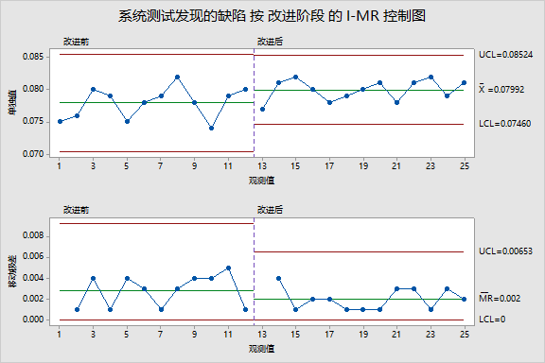
改进效果明显，超出预期要求。经分析是正常效果，不需要采取行动

